別記様式1-2_整備概要図
計画エリア整備概要図

【整備概要】

※事業を実施するエリアのマップに、課題が発生している箇所と本事業で対策を実施する箇所を記載
（マップについては著作権に配慮すること)
【概要図】
XXXX
整備内容
XXXX
取組内容

XXXX
取組内容

※計画区域及び整備区域が分かるように記載をすること。
※整備区域の現況写真を添付すること（別添可）

（記載例）別記様式1-2_整備概要図
記載例
計画エリア整備概要図

【整備概要】 ○誰もが快適に利用できる受入環境の整備 利用拠点施設から展望地及び自然観察地点までの利用動線について、園路のバリアフリー化を進めるとともに、多様な利用者が安全かつ快適に移動できる環境を整備する。また、高齢者や障がい者を含む幅広い利用者が自然公園の魅力を体感できる受入環境を整備する。 ○統一された案内機能と多様な利用者に対応した情報発信 区域内に設置されている案内サインについて、デザインや情報内容の統一を図るとともに、多言語表示やデジタル技術を活用した情報発信機能の充実を図る。これにより、訪日外国人旅行者を含む多様な利用者の利便性向上を図る。 ○利用拠点施設及び滞在環境の充実 利用拠点施設について、展示機能及び情報発信機能の向上を図るとともに、駐車場、休憩施設及びトイレ等の利用環境整備を実施する。これにより、自然公園利用者の快適性及び利便性の向上を図る。 ○展望施設等の魅力向上及び安全対策 展望施設や休憩施設等について、利用者が安全かつ快適に利用できるよう改修及び機能向上を図る。また、優れた自然景観をより魅力的に体感できる環境を整備する。 ○自然体験コンテンツの充実 地域資源を活用した自然体験プログラムを造成するとともに、解説資料の作成やガイド人材の育成を実施する。これにより、自然公園の魅力向上及び滞在価値の向上を図る。

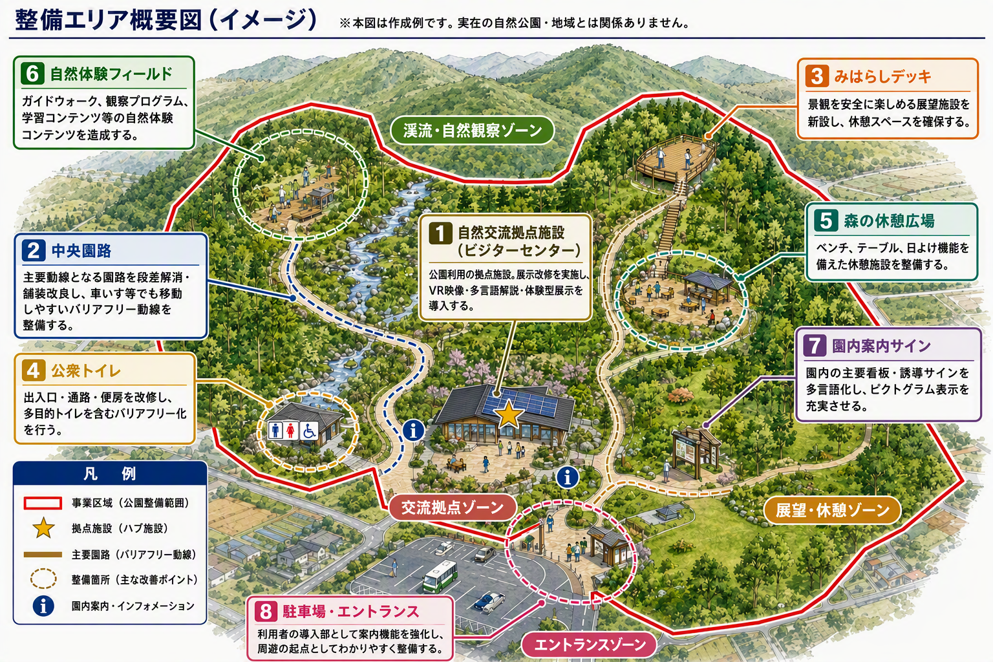
生成AIにて作成
【概要図】

※計画区域及び整備区域が分かるように記載をすること。
※整備区域の現況写真を添付すること（別添可）

